Hoja1
 |  |  |  |  | Modulo Tecnico
Modulo Tecnico |  | Modulo Supervisor |  |  | Filtros | estado
Visualizar programa | Campos necesarios | Visualizar programa | Campos necesarios |  | Den.Ob.Técnico | *E01*
 | Ord.Mant. |  | Ord.Mant. |  | Actividad | *Fisura*
 | Pos |  | Pos |  | OM | 204356349
 | Actividad |  | Actividad |  | Camp.Clasif. | *BP-CH-01*
 | F.Ini.Temp |  | F.Ini.Temp |  | Sistema | Lista desplegable
 | Camp.Clasif. |  | Camp.Clasif.
 | Den.Ob.Técnico |  | Den.Ob.Técnico
 | Puest.Trabajo |  | Puest.Trabajo |  | F.Ini.Temp
 | Sistema |  | Sistema |  | F.Fin.Temp
 | Ubicación |  | Ubicación
 | Observación |  | Observación |  | Modulo Puesto de trabajo
 |  |  |  | Supervisor | Puest.Trabajo
Ejecutar Actividades | Campos necesarios | Aprobar activi | Estado |  | Ubicación | Lista desplegable
 | Ord.Mant. |  | Ord.Mant.
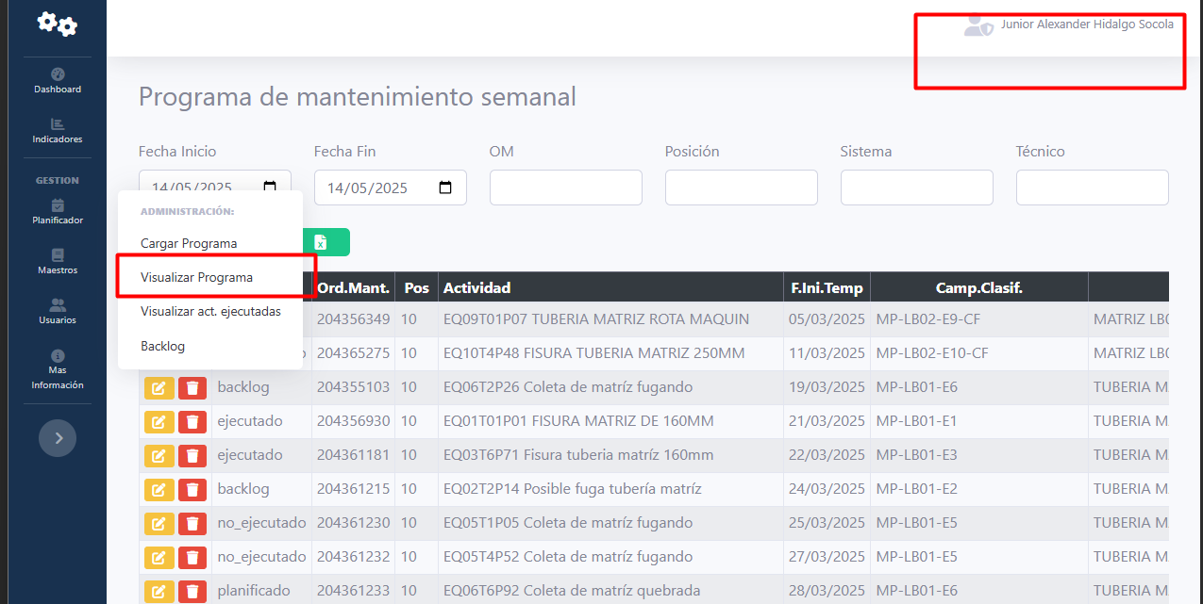
 | Pos |  | Pos
 | Actividad |  | Actividad
 | F.Ini.Temp |  | F.Ini.Temp
 | Camp.Clasif. |  | Campo.Clasif
 | Den.Ob.Técnico |  | Den.Obj.Tecn
 | Puest.Trabajo |  | F.Ini.Real
 | Sistema |  | F.Fin.Real
 | Ubicación |  | Cant.Personas
 | Observación |  | Dur.Ejecutada
 | Motivo de rechazo |  | Trab.Real
 |  |  | Tecnico
Enviadas a aprobar | Estado |  | Sistema
 | Ord.Mant. |  | Imagen
 | Pos |  | Ubicación
 | Actividad |  | Observación
 | F.Ini.Temp
 | Campo.Clasif
 | Den.Obj.Tecn
 | F.Ini.Real
 | F.Fin.Real
 | Cant.Personas
 | Dur.Ejecutada
 | Trab.Real
 | Sistema
 | Imagen
 | Ubicación
 | Observación
 |  | Visualizar act. Ejecutadas | Ord.Mant.
Visualizar act. Ejecutadas | Ord.Mant. |  | Pos
 | Pos |  | Actividad
 | Actividad |  | Camp.Clasif.
 | Camp.Clasif. |  | Den.Ob.Técnico
 | Den.Ob.Técnico |  | Puest.Trabajo
 | Puest.Trabajo |  | F.Ini.Real
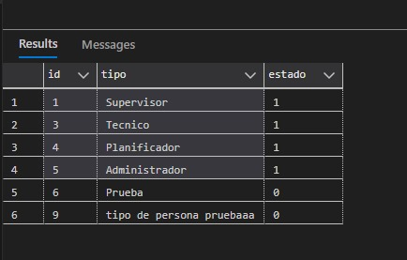
 | F.Ini.Real |  | F.Fin.Real
 | F.Fin.Real |  | Cant.Personas
 | Cant.Personas |  | Dur.Ejecutada
 | Dur.Ejecutada |  | Trab.Real
 | Trab.Real |  | Sistema
 | Sistema |  | Ubicación
 | Ubicación |  | Imagen
 | Observación |  | Observación
 | F.Ini.Temp |  | F.Ini.Temp
 | F.Fin.Temp |  | F.Fin.Temp
 |  |  | Tecnico
Backlog | Ord.Mant. | Backlog | Ord.Mant.
 | Pos |  | Pos
 | Actividad |  | Actividad
 | F.Ini.Temp |  | F.Ini.Temp
 | F.Fin.Temp |  | F.Fin.Temp
 | Camp.Clasif. |  | Camp.Clasif.
 | Den.Ob.Técnico |  | Den.Ob.Técnico
 | Puest.Trabajo |  | Puest.Trabajo
 | Cant.Pers.Prog. |  | Cant.Pers.Prog.
 | Dur.Prog. |  | Dur.Prog. |  | Funcional Filtros (Den.Ob.Técnico, Actividad,OM,Camp.Clasif.)
 | Trab.Real.Prog. |  | Trab.Real.Prog. |  | Sin modificaciones
 | Sistema |  | Sistema |  | Pendiente de algunos cambios
 | Ubicación |  | Ubicación
 | Observación |  | Observación
 |  |  | Tecnico |  | Productivo | Local
 |  |  |  | Planificador | Filtros para visualizar programa
 |  |  |  |  | Filtros para Visualizar act.Ejecutadas | Ok
 |  |  |  |  | Filtros para Backlog | Ok
 |  |  |  | Tecnico | Filtros para visualizar programa (Pendiente filtro de estado) | Funciona filtro de estado (Combo Box - Sistema)
 |  |  |  |  | Filtro para Ejecutar actividades | --
 |  |  |  |  | Filtro para enviadas a aprobar | --
 |  |  |  |  | Filtro para act.Ejecutadas | Ok
 |  |  |  |  | Backlog (Se arreglo subida de imágenes a nivel controlador) | Ok
 |  |  |  | Supervisor | Filtros para visualizar programa (Pendiente filtro de estado) | Funciona filtro de estado
 |  |  |  |  | Filtros para Aprobar Actividades | --
 |  |  |  |  | Filtro para act.Ejecutadas | Ok
 |  |  |  |  | Filtro para backlog | Ok

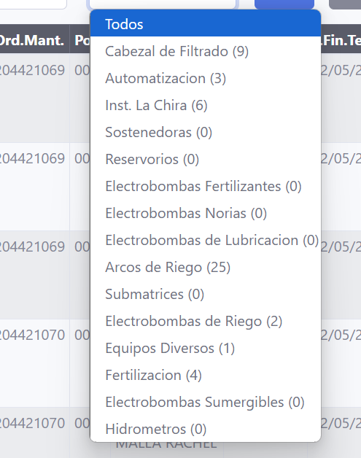

 |  |  |  | 50

